Mijn Inzet
Uitlegclip
alleen de groene cellen kunnen worden ingevuld |  |  |  |  |  | Inzetmeter v12
 | de grijze en blauwe cellen worden berekend |  |  |  | Legenda: |  | zie CAO-artikel | standaard | eenheid
Inzet-Meter |  | Ronald |  |  | WTF | Werktijdfactor van Normjaartaak | 3.1 | 1,0
onderdeel | betreft | in FTE | in ku/jr | in ku/wk | 1200C | Contacturen (=lessen, BPV en SLB) | 3.3 lid 1 | 1200 | ku/jr
Inzetbaarheid | Bruto WTF | 1.0000 | 1659.0 | 41.5 | 459C | Taakuren | 3.3 lid 1 | 459 | ku/jr
 | Ouderschapsverlof |  | 0.0 | 0.0 | BAPO | Bevordering Arbeidsparticipatie Ouderen | 9.15
 | Onbetaald verlof |  | 0.0 | 0.0 | ku/jr | Klokuren per jaar
 |  |  | 0.0 | 0.0 | ku/wk | klokuren per week
 | Seniorendagen |  | 0.0 | 0.0 | lu/wk | lesuren per week of RE/wk
 | andere soorten verlof |  | 0.0 | 0.0 | lesweken | lesweken per cursusjaar |  | 40 | weken
 |  |  | 0.0 | 0.0 | 1 RE | een RoosterEenheid = lesuur | lengte v.e. lesuur | 50 | minuten
 | Seniorenverlof of BAPO |  | 0.0 | 0.0 | VZNZ | Voor- en Nazorg voor de lessen | 3.4 lid 6 | 50% | procent |  |  | 40%
 | Inwerkactiviteiten | Nee | 0.0 | 0.0 |  | Inwerkactiviteiten startende docent | 2.3c | 6,25% van WTF |  | Inzetbaarheid bruto is | 1659.0 | 45%
 | Netto inzetbaarheid is: | 1.0000 | 1659.0 | 41.5 |  | Persoonlijk Budget | 9.1 | 50 | ku/jr |  |  | 50%
 | Totaal ingezet: |  | 256.0 | 6.4 |  | Scholing en Professionalisering | 4.1 lid 7 | 59 | ku/jr |  |  | 55%
 | Totaal nog inzetbaar: |  | 1403.0 | 35.1 |  | Teamscholing | 4.1 lid 8 en lid 9 | 107 | ku/jr |  |  | 60%
 |  |  |  |  |  | Seniorendagen | 9.16 lid 4 | 8 of 12 | ku/jr |  |  | 65%
 |  |  |  |  |  |  |  |  |  |  |  | 70%
1200-uren compartiment = contacttijd |  |  |  |  | 459-uren compartiment = taken
 | Inzetbaar voor 1200C is: | 36 | 30.0 | 1200.0 |  | Inzetbaar voor 459C is: | 11.5 | 459.0
 |  | in lu/wk | in ku/wk | in ku/jr |  |  | in ku/wk | in ku/jr
Contacttijd | lessen op school (opgeteld) | 0 | 0.0 | 0.0 | Taken | Persoonlijk budget | 1.3 | 50.0
 | lessen OnLine (opgeteld) | 0 | 0.0 | 0.0 |  | Scholing en Professionalisering | 1.5 | 59.0
Overige contacttijd | VZNZ | 0 | 0.0 | 0.0 |  | Team-scholing | 2.7 | 107.0
 | BPV-begeleiding |  |  | 0.0 |  | Teamvergadering | 1.0 | 40.0
 | SLB individueel |  |  | 0.0 |  | Open dagen |  | 0.0
 |  |  |  | 0.0 |  | BPV-coördinatie |  | 0.0
 |  |  |  | 0.0 |  |  |  | 0.0
 |  |  |  | 0.0 |  |  |  | 0.0
 |  |  |  | 0.0 |  |  |  | 0.0
 |  |  |  | 0.0 |  |  |  | 0.0
 |  |  |  | 0.0 |  |  |  | 0.0
 |  |  |  | 0.0 |  |  |  | 0.0
 |  |  |  | 0.0 |  |  |  | 0.0
 |  |  |  | 0.0 |  |  |  | 0.0
 | Reistijd voor BPV-bezoeken |  |  | 0.0 |  |  |  | 0.0
 | Reistijd naar externe les-locaties |  |  | 0.0 |  |  |  | 0.0
Totaal ingezette Contacttijd is: |  | 0 | 0.0 | 0.0 | Totaal ingezette tijd voor taken is: |  | 6.4 | 256.0
Nog over voor lessen is: |  | 36.0 | 30.0 | 1200.0 | Nog over voor taken is: |  | 5.1 | 203.0

Alleen de groene cellen kunnen worden ingevuld (klokuren per week dus)
 | Maar indien gewenst, zijn ook de lichtblauwe formules te overschrijven
 | als je in plaats van de uren per week de uren op jaarbasis wilt invullen.
 | Alle juiste waardes (ook per week) vind je dan op het tabblad "Mijn Overzicht"

Disclaimer
Inzetmeter versie 12

Disclaimer:
Deze inzetmeter mag door iedereen vrij worden gebruikt.
Het is bedoeld om op individuele basis de inzet na te kunnen rekenen van MBO-docenten en instructeurs op basis van de CAO MBO 2020-2021.

Indien er fouten of tekortkomingen worden aangetroffen, verzoek ik u vriendelijk, doch dringend om dit aan mij te melden.
In geen geval mag er een kopie van worden gemaakt! Ook niet om daarmee een fout te verhelpen of een zelfstandige aanpassing te maken!!
Aanpassingen worden uitsluitend door mijzelf gemaakt, zodat een ieder beschikt over het meest actuele exemplaar van dit spreadsheet.

Met vriendelijke groet,

Rob Römer

m: 0649906900
e: rob.c.romer@gmail.com

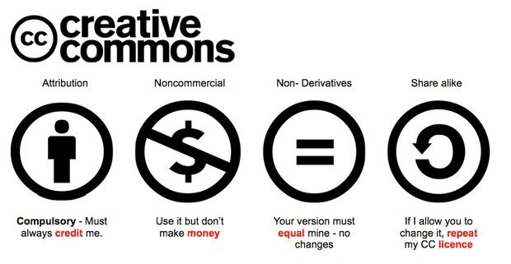

De complete tekst van de CAO waarop deze berekeningen zijn gebaseerd vindt u hier:
CAO MBO 2020-2021

